task2
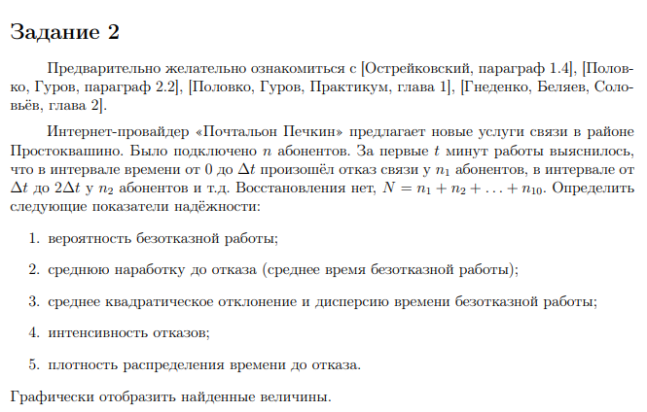
дельта t |  |  | Вычисление количественных показателей надёжности объектов (Task2)
10
 |  |  | вариант 2

 | № | t | n | P | N(t) | N(t)*t | (t-T*ср)^2 | (t-T*ср)^2*n | N ср | L | f*(t)
 | 1 | 10 | 500 | 0.28571428571 | 200 | 2000 | 13.902244898 | 139.02244898 | 100 | 0.5 | 0.071428571429
 | 2 | 20 | 100 | 0.14285714286 | 100 | 1000 | 188.47367347 | 3769.4734694 | 150 | 0.066666666667 | 0.014285714286
 | 3 | 30 | 50 | 0.071428571429 | 50 | 500 | 563.04510204 | 16891.353061 | 75 | 0.066666666667 | 0.0071428571429
 | 4 | 40 | 20 | 0.042857142857 | 30 | 300 | 1137.6165306 | 45504.661224 | 40 | 0.05 | 0.0028571428571
 | 5 | 50 | 10 | 0.028571428571 | 20 | 200 | 1912.1879592 | 95609.397959 | 25 | 0.04 | 0.0014285714286
 | 6 | 60 | 1 | 0.027142857143 | 19 | 190 | 2886.7593878 | 173205.56327 | 19.5 | 0.0051282051282 | 0.00014285714286
 | 7 | 70 | 8 | 0.015714285714 | 11 | 110 | 4061.3308163 | 284293.15714 | 15 | 0.053333333333 | 0.0011428571429
 | 8 | 80 | 2 | 0.012857142857 | 9 | 90 | 5435.9022449 | 434872.17959 | 10 | 0.02 | 0.00028571428571
 | 9 | 90 | 9 | 0 | 0 | 0 | 7010.4736735 | 630942.63061 | 4.5 | 0.2 | 0.0012857142857
 | 10 | 100 | 0 | 0 | 0 | 0 | 8785.045102 | 878504.5102 | 0 | 0 | 0

СУММЫ |  |  | 700 |  |  | 4390 |  | 2563731.949

 | T*ср |  |  | Среднее время безотказной работы
 | 6.2714285714

 | D* |  |  | Дисперсия времени безотказной работы
 | 3667.713804

 | Q |  |  | Среднее квадратическое отклонение
 | 60.561652916
Вероятность безотказной работы

 | t | P
 | 10 | 0.28571428571
 | 20 | 0.14285714286
 | 30 | 0.071428571429
 | 40 | 0.042857142857
 | 50 | 0.028571428571
 | 60 | 0.027142857143
 | 70 | 0.015714285714
 | 80 | 0.012857142857
 | 90 | 0
 | 100 | 0

Плотность распределения времени до отказа

 | t | f*(t)
 | 10 | 0.071428571429
 | 20 | 0.014285714286
 | 30 | 0.0071428571429
 | 40 | 0.0028571428571
 | 50 | 0.0014285714286
 | 60 | 0.00014285714286
 | 70 | 0.0011428571429
 | 80 | 0.00028571428571
 | 90 | 0.0012857142857
 | 100 | 0

Интенсивность отказов

 | t | L
 | 10 | 0.5
 | 20 | 0.066666666667
 | 30 | 0.066666666667
 | 40 | 0.05
 | 50 | 0.04
 | 60 | 0.0051282051282
 | 70 | 0.053333333333
 | 80 | 0.02
 | 90 | 0.2
 | 100 | 0

